tablaK formato
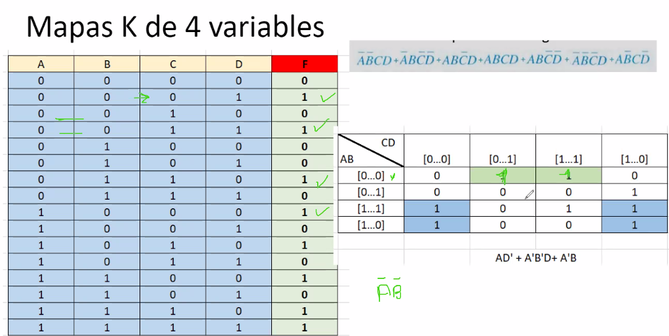
 | A | B | C | D | F
1 | 0 | 0 | 0 | 0 | 0
2 | 0 | 0 | 0 | 1 | 1
3 | 0 | 0 | 1 | 0 | 0
4 | 0 | 0 | 1 | 1 | 1
5 | 0 | 1 | 0 | 0 | 0
6 | 0 | 1 | 0 | 1 | 0
7 | 0 | 1 | 1 | 0 | 1
8 | 0 | 1 | 1 | 1 | 0
1 | 1 | 0 | 0 | 0 | 1
2 | 1 | 0 | 0 | 1 | 0
3 | 1 | 0 | 1 | 0 | 1
4 | 1 | 0 | 1 | 1 | 0
5 | 1 | 1 | 0 | 0 | 1
6 | 1 | 1 | 0 | 1 | 0
7 | 1 | 1 | 1 | 0 | 1
8 | 1 | 1 | 1 | 1 | 1

tablas de verdad
TAREA 2ejercicio 5

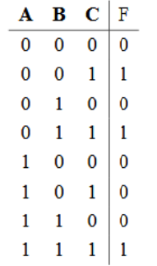

 |  | A | B | C | F | ABC
 | 1 | 0 | 0 | 0 | 0 | 000 | F=(ABC)+(A¨BC)+(ÄBC) + (ÄB¨C) + (Ä¨BC)
 | 2 | 0 | 0 | 1 | 1
 | 3 | 0 | 1 | 0 | 0 |  | F=ÁB+CD
 | 4 | 0 | 1 | 1 | 1
 | 5 | 1 | 0 | 0 | 0 | 100
 | 6 | 1 | 0 | 1 | 0 | 101
 | 7 | 1 | 1 | 0 | 0 | 110
 | 8 | 1 | 1 | 1 | 1

TAREA 2ejercicio 6

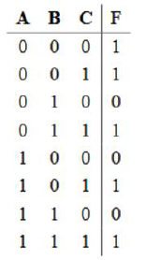

 |  |  | A | B | C | F | ABC
 |  | 1 | 0 | 0 | 0 | 1 |  | F=(A¨BC)+(A¨BC)+(ÄBC) + (ÄB¨C) + (Ä¨BC)
 |  | 2 | 0 | 0 | 1 | 1
 |  | 3 | 0 | 1 | 0 | 0 | 010 | F=Á¨B+C
 |  | 4 | 0 | 1 | 1 | 1
 |  | 5 | 1 | 0 | 0 | 0 | 100
 |  | 6 | 1 | 0 | 1 | 1 | 101
 |  | 7 | 1 | 1 | 0 | 0 | 110
 |  | 8 | 1 | 1 | 1 | 1

conversion
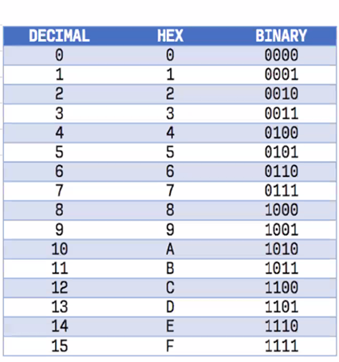

BINARIO | OCTAL | HEXAGESIMAL | DECIMAL | 1 | 0 | 1 | 1 | 1 | 0 | 1 | 1
10101010 | 252 | AA | 170 | 2^0 | 2^1 | 2^2 | 2^3 | 2^4 | 2^5 | 2^6 | 2^7
10111011 | 273 | BB | 187 | 1 | 2 | 3 | 8 | 16 | 32 | 64 | 128
 |  |  |  | 1 |  | 3 | 8 | 16 |  | 64 | 128 | 220

 |  |  |  | 2^0 | 2^1 | 2^2 | 2^3 | 2^4 | 2^5 | 2^6 | 2^0
 |  |  |  |  |  |  |  |  |  |  | 1

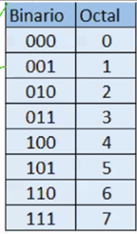
 |  |  |  | 10011011100 |  | 4 | D | C
 |  |  |  |  |  | 0100 | 1101 | 1100

conversion1
BINARIO | OCTAL | HEXAGESIMAL | DECIMAL | 1 | 0 | 1 | 0 | 1 | 0 | 1 | 0 | 1
101010101 | 525 | 155 | 345 | 2^0 | 2^1 | 2^2 | 2^3 | 2^4 | 2^5 | 2^6 | 2^7 | 2^8
1010101 | 125 | 55 | 85 | 1 | 2 | 3 | 8 | 16 | 32 | 64 | 128 | 256
101000 | 50 | 28 | 40 | 1 | 0 | 3 | 0 | 16 | 0 | 64 | 0 | 256

10101101 | 255 | AD | 173
101 101 | 55 | 2D | 45 | 2^0 | 2^1 | 2^2 | 2^3 | 2^4 | 2^5 | 2^6 | 2^0
111111 | 77 | 3F | 63 |  |  |  |  |  |  |  | 1

10010110 | 226 | 96 | 150
101011110 | 536 | 15E | 350 | 10011011100 |  | 4 | D | C
 |  |  |  |  |  | 0100 | 1101 | 1100

OCTAL A DECIMAL
3 | 5
8^1 | 8^0
8 | 1
24 | 5 | 29

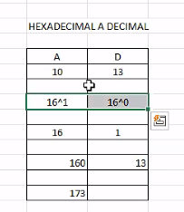
HEXADECIMAL A DECIMAL
10 | 13
16^1 | 16^0
16 | 1
160 | 13 | 173

DECIMAL A HEXADECIMAl
9 | 6
16^1 | 16^0
16 | 1
144 | 6 | 150

leccion_3
 | BINARIO | OCTAL | HEXAGESIMAL | DECIMAL | 1 | 0 | 1 | 0 | 1 | 0 | 1 | 0 | 1
 | 10001010011 | 2123 | 453 | 1107 | 2^0 | 2^1 | 2^2 | 2^3 | 2^4 | 2^5 | 2^6 | 2^7 | 2^8
 | 1010100100 | 1244 | 2A4 | 676 | 1 | 2 | 3 | 8 | 16 | 32 | 64 | 128 | 256
 | 1111101111 | 1757 | 3EF | 1007 | 1 | 0 | 3 | 0 | 16 | 0 | 64 | 0 | 256
 | 1110101011 | 1653 | 3AB | 939
 | 101110 | 56 | 2E | 46
 | 100101 | 45 | 25 | 37 | 2^0 | 2^1 | 2^2 | 2^3 | 2^4 | 2^5 | 2^6 | 2^0
 | 101101 | 55 | 2D | 45 |  |  |  |  |  |  |  | 1
 | 11100 | 34 | 1C | 28
 | 1111000 | 170 | 78 | 120
 | 10000010 | 202 | 82 | 130 | 10011011100 |  | 4 | D | C
 | 10001100 | 214 | 8C | 140 |  |  | 0100 | 1101 | 1100
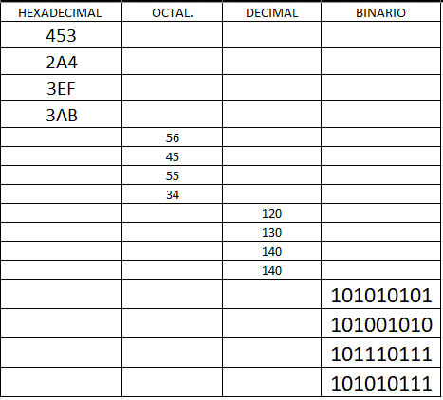
 | 10010110 | 226 | 96 | 150
 | 101010101 | 525 | 155 | 341
 | 101001010 | 512 | 14A | 330
 | 101110111 | 567 | 177 | 375
 | 101010111 | 527 | 157 | 343

 | OCTAL A DECIMAL
4 | 5 | 3
8^2 | 8^1 | 8^0
8 | 8 | 1
32 | 40 | 3 | 43

 | HEXADECIMAL A DECIMAL
4 | 5 | 3
16^2 | 16^1 | 16^0
256 | 16 | 1
1024 | 80 | 3 | 83

 | DECIMAL A HEXADECIMAl
 | 9 | 6
 | 16^1 | 16^0
 | 16 | 1
 | 144 | 6 | 150

